BS2021
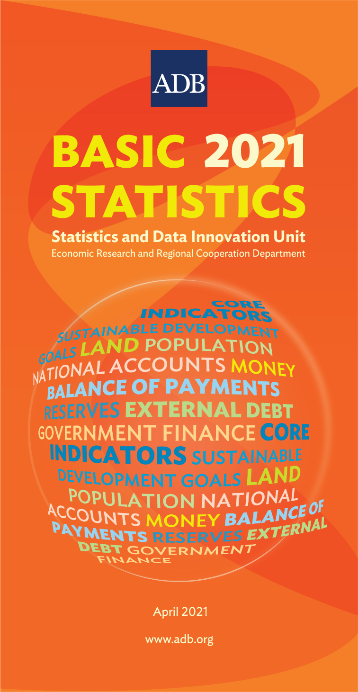
 | DEVELOPING MEMBER ECONOMY | CORE INDICATORS

 |  | Total Population |  | Average Annual Population Growth Rate | Proportion of Population below $1.90 Purchasing Power Parity (PPP) a Day |  | Proportion of Population Living below the National Poverty Line |  | Nominal Gross Domestic Product (GDP)
...
 |  | (million) |  | (%) | (%) |  | (%) |  | ($ billion)
...
 |  | 2020 |  | 2015-2020 | 2018 |  | 2019 |  | 2020
 | Afghanistan | 31.40 |  | 3.0 | … |  | 47.3 | 8 | 21.3
 | Armenia | 2.96 |  | –0.3 | 1.1 | 7 | 26.4 |  | 12.6
 | Azerbaijan | 10.09 |  | 0.9 | … |  | 4.8 |  | 42.6
 | Bangladesh | 169.81 |  | 1.4 | 14.3 | 4 | 20.5 |  | 329.8
 | Bhutan | 0.75 |  | 1.0 | 1.5 | 5 | 8.2 | 5 | 2.5
 | Brunei Darussalam | 0.47 |  | 2.7 | … |  | … |  | 12.0
 | Cambodia | 15.77 |  | 0.9 | … |  | 13.5 | 2 | 26.9
 | China, People's Republic of | 1,400.05 | 7 | 0.5 | 0.5 | 4 | 0.6 | ¤ | 14,730.0
 | Cook Islands | 0.02 |  | 0.4 | … |  | … |  | 0.3
 | Fiji | 0.89 |  | 0.4 | 0.5 | 1 | 29.9 | * | 4.2 | *
 | Georgia | 3.72 |  | –0.1 | 3.8 | 7 | 19.5 |  | 15.9
 | Hong Kong, China | 7.48 |  | 0.5 | … |  | 15.8 |  | 349.4
 | India | 1,355.00 |  | 1.1 | … |  | … |  | 2,639.6 | *
 | Indonesia | 270.20 |  | 1.1 | 2.9 | 7 | 9.8 | 8 | 1,058.4
 | Kazakhstan | 18.88 |  | 1.3 | 0.0 |  | 4.3 |  | 169.8
 | Kiribati | 0.12 |  | 1.7 | … |  | … |  | 0.2
 | Korea, Republic of | 51.78 |  | 0.3 | 0.2 | 4 | 16.3 |  | 1,630.5
 | Kyrgyz Republic | 6.52 |  | 2.0 | 0.6 | 7 | 20.1 |  | 7.7
 | Lao People's Democratic Republic | 7.23 |  | 1.6 | 10.0 |  | 18.3 | 6 | 18.9
 | Malaysia | 32.66 |  | 0.9 | 0.0 | 3 | 5.6 |  | 336.7
 | Maldives | 0.56 |  | 4.2 | – | 4 | 8.2 | 4 | 3.8
 | Marshall Islands | 0.05 |  | 0.0 | … |  | … |  | 0.2
 | Micronesia, Federated States of | 0.11 |  | 0.3 | 15.4 | 1 | 41.2 | 1 | 0.3 | *
 | Mongolia | 3.36 |  | 1.9 | 0.5 |  | 28.4 | 6 | 13.1
 | Myanmar | 54.82 |  | 0.9 | 1.4 | 5 | 24.8 | 5 | 80.4 | *
 | Nauru | 0.01 |  | 1.3 | … |  | 24.0 | 1 | 0.1 | *
 | Nepal | 29.89 |  | 1.4 | … |  | … |  | 33.9
 | Niue | 0.002 |  | –1.2 | … |  | … |  | 0.0 | 6
* Refers to preliminary or estimated figures. | Pakistan | 216.24 |  | 2.4 | 4.4 |  | 24.3 | 3 | 264.1
¤ Differs from standard definition, or refers to only part of the country. | Palau | 0.02 |  | 0.2 | … |  | … |  | 0.3 | *
"$" Refers to United States dollars. | Papua New Guinea | 8.93 |  | 2.2 | … |  | 37.5 | 5 | 23.6
1 - 2013 2 - 2014 3 - 2015 4 - 2016 5 - 2017 6 - 2018 7 - 2019 8 - 2020 | Philippines | 109.95 |  | 1.6 | 4.7 |  | 16.7 | 6 | 350.1
… denotes data not available from 2013 to 2020. – denotes value equal to zero. | Samoa | 0.20 |  | 0.6 | 1.1 | 1 | 18.8 | 1 | 0.8
0.0 denotes value is less than half of unit employed. | Singapore | 5.69 |  | 0.5 | … |  | … |  | 340.1
Data Sources: Online databases from international organizations (Food and Agriculture Organization of the United Nations; International Energy Agency; Inter-Parliamentary Union; International Labour Organization; International Monetary Fund; Organisation for Economic Co-operation and Development; Secretariat of the Pacific Community; United Nations Children's Fund; United Nations Educational, Scientific and Cultural Organization Institute for Statistics; United Nations Environment Programme; United Nations Global Sustainable Development Goals (SDG) Indicators Database; United Nations Population Division; United Nations Statistics Division; World Bank Global Database of Shared Prosperity; World Bank Global Financial Inclusion; World Bank World Development Indicators; World Bank PovcalNet Database; World Health Organization); ADB. 2021. Asian Development Outlook 2021. Manila; ADB. 2020. Key Indicators for Asia and the Pacific 2020. Manila; economy sources; staff estimates. | Solomon Islands | 0.71 |  | 2.3 | … |  | 12.7 | 1 | 1.5 | *
...

